Chi tiết địa chất
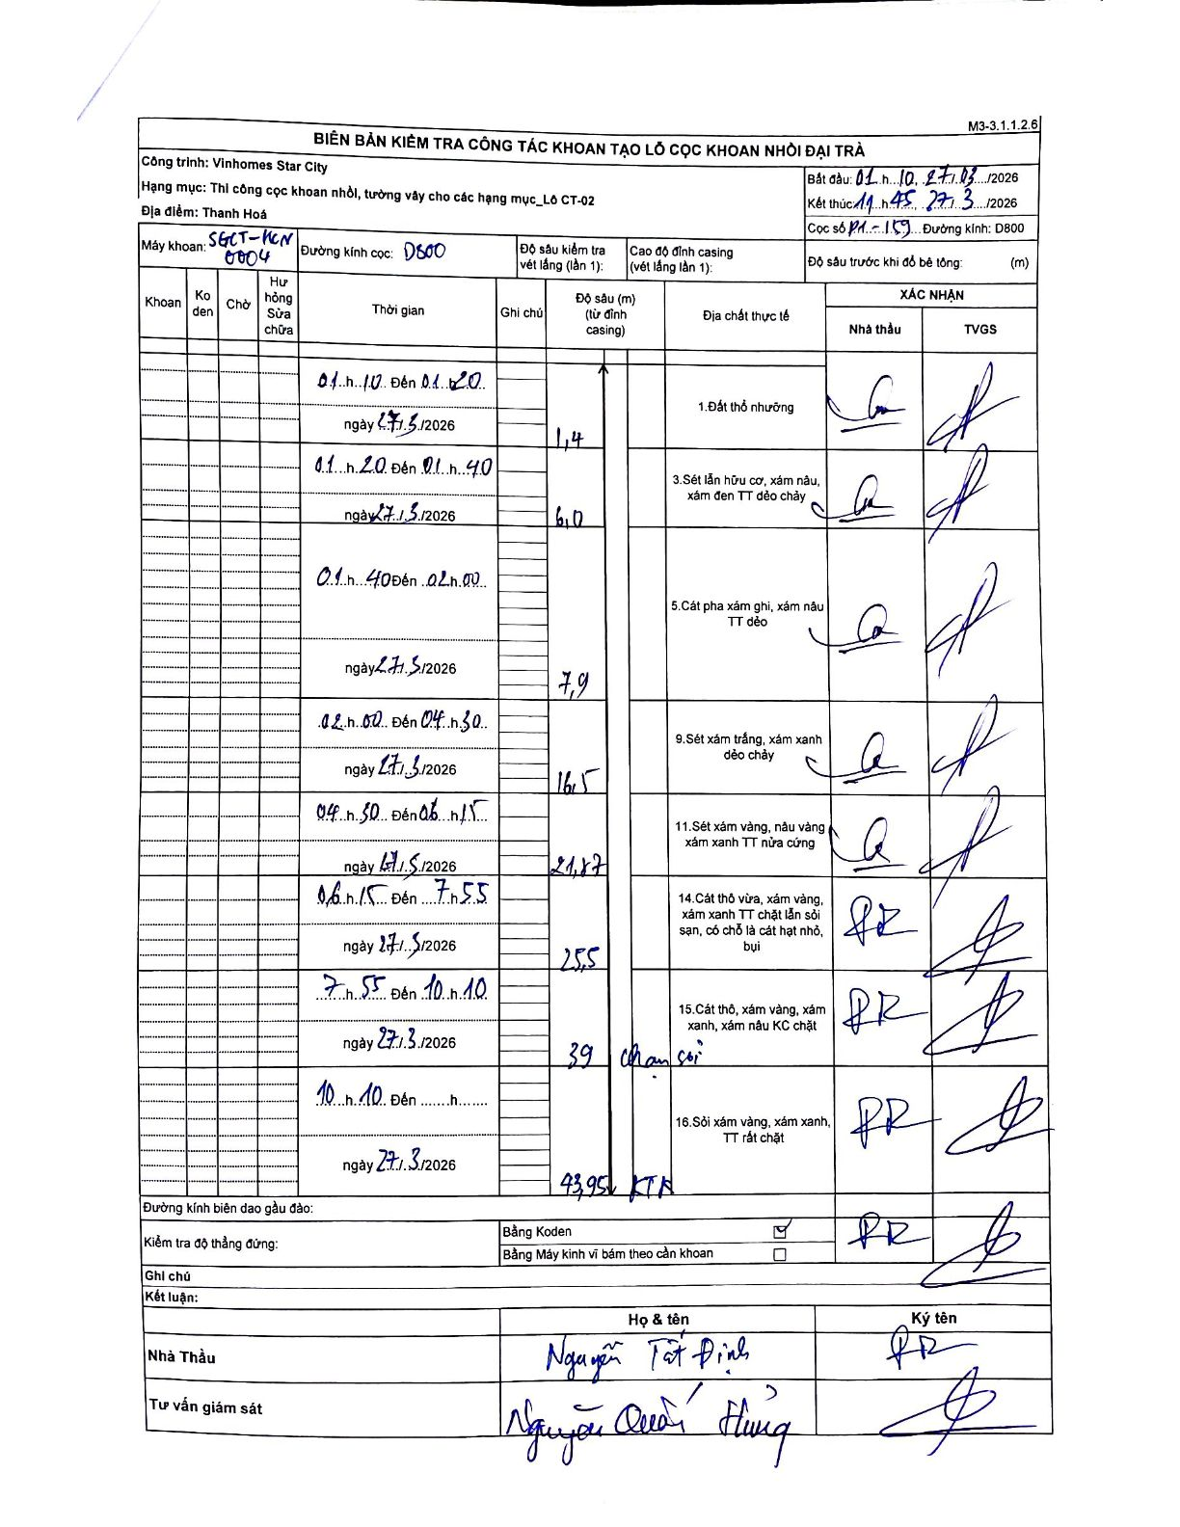
Dự án | Star City Thanh Hóa
Hạng mục | Thi công cọc khoan nhồi, tường vây cho các hạng mục_Lô CT-02
Tên bộ phận | Lô CT-02
Số hiệu cọc | PH-159
Tên Máy khoan | SGCT-KCN0004
Đường kính | D800
Bắt đầu thi công | 01:10 27/03/2026
Kết thúc thi công | 11:45 27/03/2026

Địa chất TT | Đường kính | Mô tả lớp thiết kế | Từ (h) | Đến (h) | Cao độ từ | Cao độ đến | T.Gian (h) | Dài (m) | V (m/h) | Ghi chú
1 | D800 | Đất thổ nhưỡng | 01:10 27/03/2026 | 01:20 27/03/2026 | 0 | -1.4 | 0.17 | 1.4 | 8.4
2 | D800 | Sét lẫn hữu cơ, xám nâu, xám đen TT dẻo chảy | 01:20 27/03/2026 | 01:40 27/03/2026 | -1.4 | -6 | 0.33 | 4.6 | 13.8
3 | D800 | Cát pha xám ghi, xám nâu TT dẻo | 01:40 27/03/2026 | 02:00 27/03/2026 | -6 | -7.9 | 0.33 | 1.9 | 5.7
4 | D800 | Sét xám trắng, xám xanh dẻo chảy | 02:00 27/03/2026 | 04:30 27/03/2026 | -7.9 | -16.5 | 2.5 | 8.6 | 3.44
5 | D800 | Sét xám vàng, nâu vàng xám xanh TT nửa cứng | 04:30 27/03/2026 | 06:15 27/03/2026 | -16.5 | -21.87 | 1.75 | 5.37 | 3.07
6 | D800 | Cát thô vừa, xám vàng, xám xanh TT chặt lẫn sỏi sạn, có chỗ là cát hạt nhỏ, bụi | 06:15 27/03/2026 | 07:55 27/03/2026 | -21.87 | -25.5 | 1.67 | 3.63 | 2.18
7 | D800 | Cát thô, xám vàng, xám xanh, xám nâu KC chặt | 07:55 27/03/2026 | 10:10 27/03/2026 | -25.5 | -39 | 2.25 | 13.5 | 6 | Chạm sỏi
8 | D800 | Sỏi xám vàng, xám xanh, TT rất chặt | 10:10 27/03/2026 | 11:45 27/03/2026 | -39 | -43.95 | 1.58 | 4.95 | 3.13 | KTH

ẢNH BIÊN BẢN GỐC

